상품제안서
[알로코리아] 온열 저주파 손목 무릎 팔꿈치 EMS 마사지 안마기 AWM1 | 상품코드: F30353

 |  |  |  |  |  |  | 02-412-0044 | www.easy1.co.kr
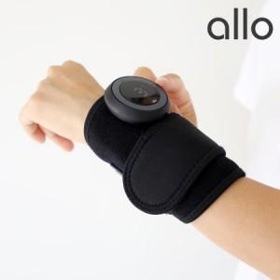

【상세/제작정보】

【인쇄/포장옵션】 | 레이저 / 포장지포장

【공급단가】 | 수량 | 30~ | 50~ | 100~ | 300~ | 500~
*VAT별도 | 단가 | 38,000원 | 37,000원 | 36,000원 | 35,000원 | 34,500원

【상품 URL】 | https://dev.easy1.co.kr:443/src/goods_detail.php?gdno=30353

